상품제안서
구르메 사각 토드형 보온 보냉백 | 상품코드: F30974

 |  |  |  |  |  |  | 02-412-0044 | www.easy1.co.kr
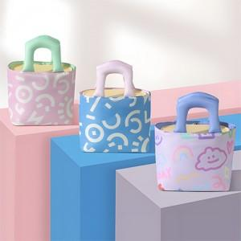

【상세/제작정보】 | <p><span style="background-color: rgb(255, 255, 255); font-family: dotum; font-size: 13px;">한 박스당 입수량 : 20개입 / 5,000원 (별도)</span>​</p>

【인쇄/포장옵션】 | 실크 / OPP(비닐)

【공급단가】 | 수량 | 100~ | 300~ | 500~ | 1,000~ | 3,000~
*VAT별도 | 단가 | 6,240원 | 6,130원 | 5,970원 | 5,870원 | 5,720원

【상품 URL】 | https://dev.easy1.co.kr:443/src/goods_detail.php?gdno=30974

